Лист1
 | Оборудование | Кол-во | Цена за шт | 439,500 | Цены примерные | кВт/час
1 | Холодильник с морозильной камерой (обычный двухкамерный холодильник бытовой) | 2 | 20,000 | 40,000 | 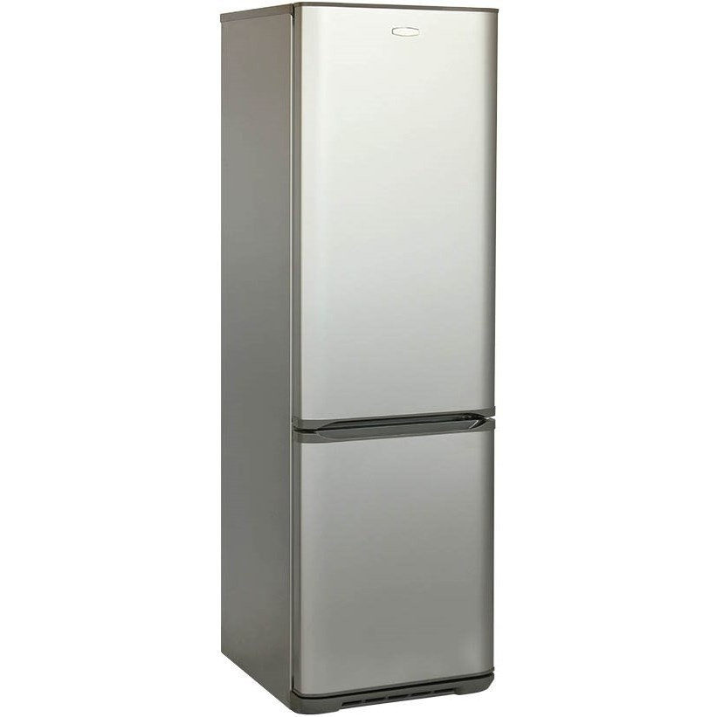 | 0.5
2 | Холодильник со стеклянной дверцей. (Можно купить, а можно заключить договор с поставщиком напитков и они привезут холодильник бесплатно) | 1 | 15,000 | 15,000 | 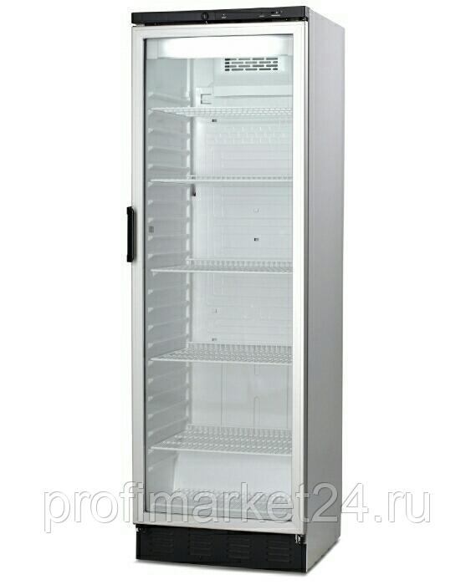 | 0.5
3 | Блинница (цена зависит от курса)+доставка | 1 | 90,000 | 90,000 | 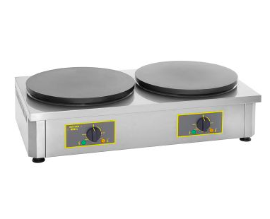 | 7.2
4 | Стол металлический (новый или б/у, размеры зависят от помещения) | 3 | 9,000 | 27,000 | 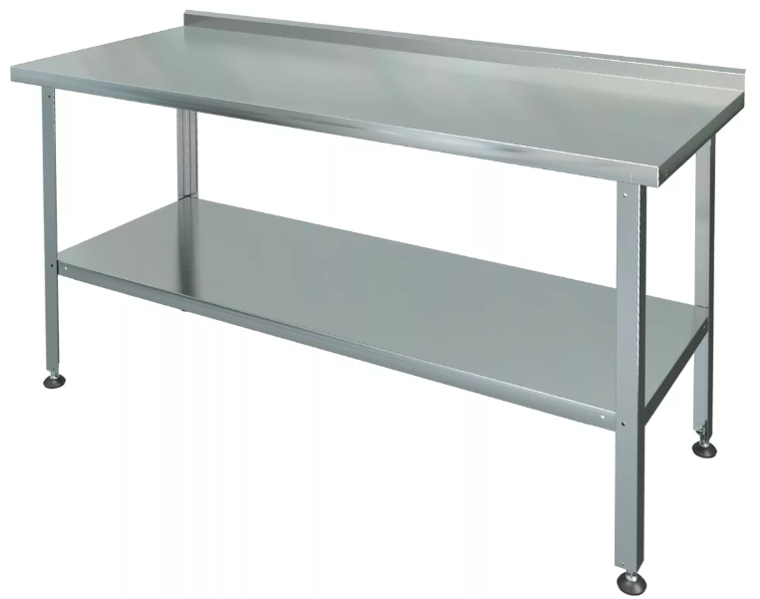
5 | Микроволновка (не нужно покупать с большим набором функционала, достаточно чтоб подогревала и размораживала) | 1 | 5,000 | 5,000 | 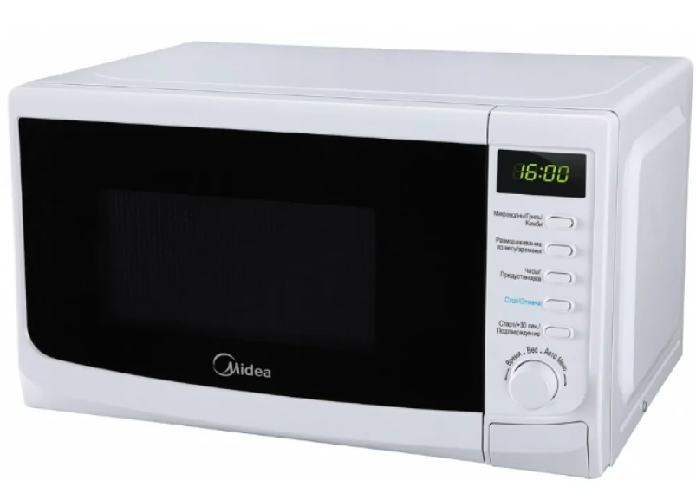 | 1.5
6 | Вытяжка | 1 | 50,000 | 50,000 | 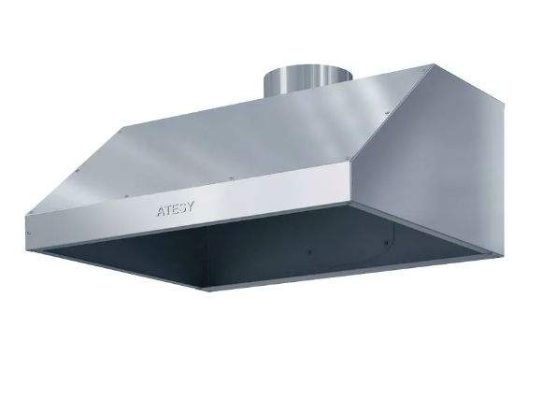 | 0.4
7 | Термопод (от 10литров) | 1 | 7,000 | 7,000 | 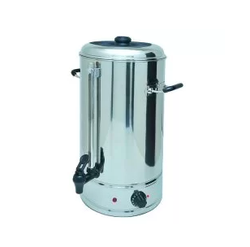 | 0.5
8 | Кофемашина (можно в аренду) | 1 | 50,000 | 50,000 | 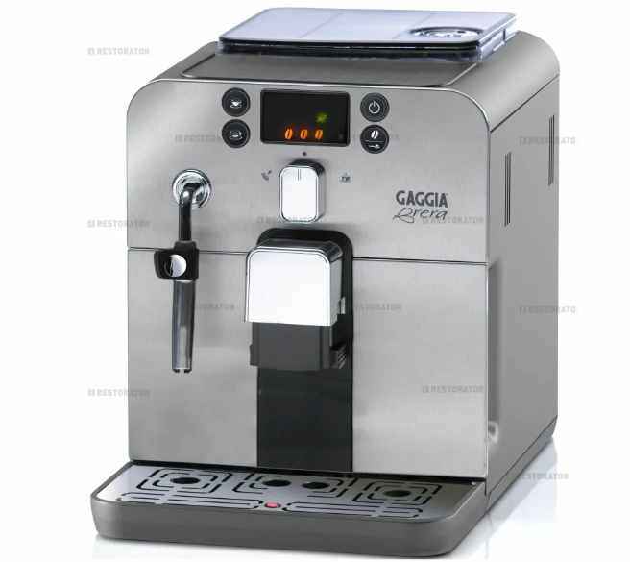 | 1.5
9 | Фритюр (5литров) | 1 | 8,000 | 8,000 | 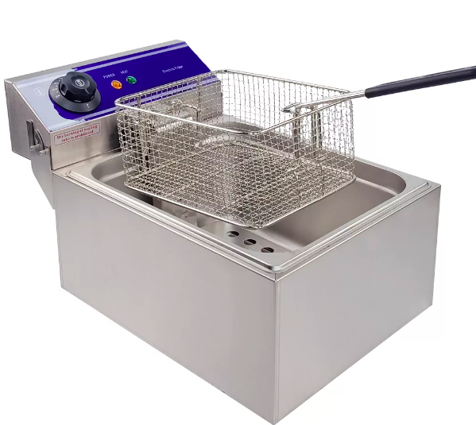 | 3.5
10 | Индукционная плита | 1 | 7,000 | 7,000 |  | 2
11 | Умывальник дачный | 1 | 8,000 | 8,000 | 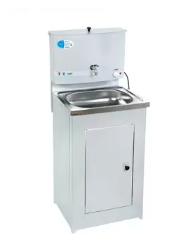 | 1.3
12 | Камера видеонаблюдения | 2 | 8,000 | 16,000 | 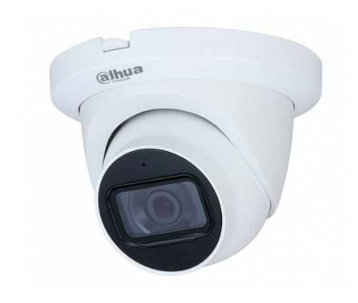
13 | Денежный ящик | 1 | 4,000 | 4,000
14 | Огнетушитель | 1 | 2,000 | 1,000 | 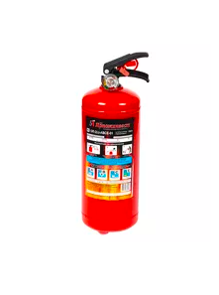
15 | Барная стойка (изготавливается на заказ) | 1 | 80,000 | 80000
16 | Стул для повара (самые простые табуреты) | 1 | 1,500 | 1500 | 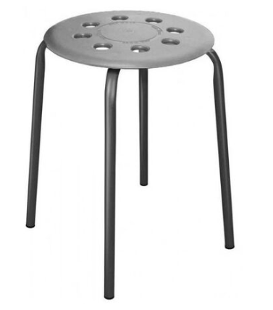
17 | Стулья барные | 6 | 5,000 | 30000
18 | Барная стойка по периметру | 1 | 20,000 | 20000

